CollectiveAccess
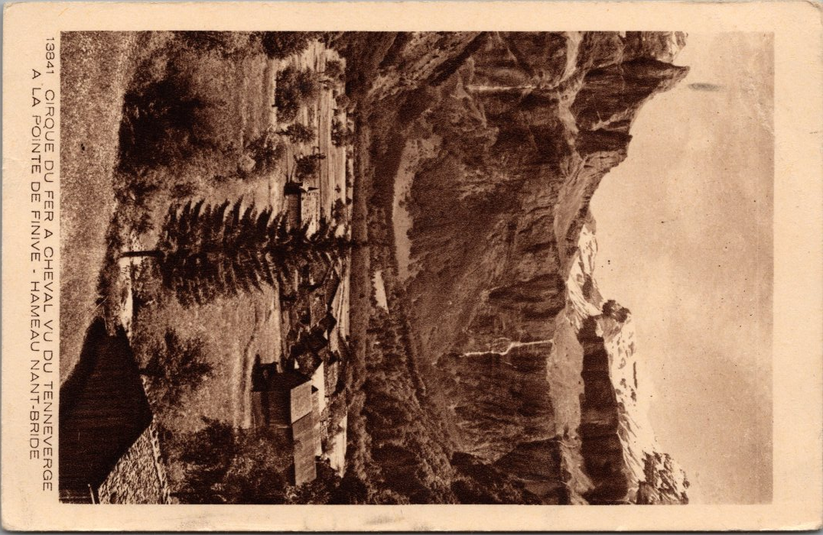
Image | Object | Description | Date
 | Carte postale vu du Cirque du Fer-à-Cheval, Tenneverge, Finnive depuis Nambride (22-023) | Carte postale vu du Cirque du Fer-à-Cheval, Tenneverge, Finnive depuis Nambride dans les années 40

